2. Herstellungskosten
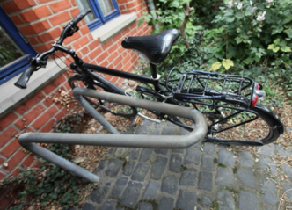
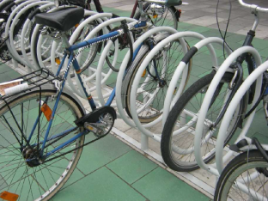
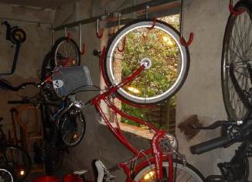
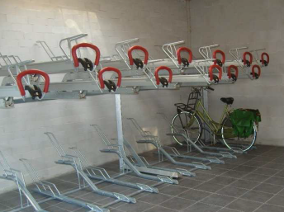
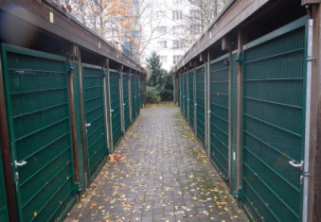
2. Bestimmung der realisierbaren Anzahl an Abstellplätzen und Abschätzung der Herstellungskosten
Typ | langfristiges Abstellen |  |  |  |  |  |  |  |  |  |  |  |  |  |  |  |  |  |  |  |  |  |  | Zusätzlich kurzfristiges Abstellen |  |  |  | Gesamt kurz- und langfristig
 | Bedarf Abstellplätze (ASt.) | Fläche | Anlehnbügel, V-Bügel |  |  | Gabelhalter |  |  | Deckenhalter |  |  | Doppelstockanlage |  |  | Kleingarage |  |  | Freie Sonderfläche |  |  | Summe |  |  | Bedarf | Anlehnbügel, V-Bügel, Gabelhalter

 | [Stk.] | [m²] | Anzahl ASt.* | € / ASt.* | Kosten | Anzahl ASt. | Anzahl ASt. | Kosten | Anzahl ASt. | € / ASt. | Kosten | Anzahl ASt.* | € / ASt.* | Kosten | Anzahl ASt. | € / ASt. | Kosten | Anzahl ASt. | € / ASt. | Kosten | realisierbare Abstellplätze | Diff. zu Bedarf | Kosten |  | Anzahl ASt.* | € / ASt.* | Kosten | realisierbare Abstellplätze | Kosten
Fahrräder | 0 | 0.0 | 0 | 80 | 0 € | 0 | 80 | 0 € | 0 | 170 | 0 € | 0 | 320 | 0 € | 0 | 1,900 | 0 € |  |  |  | 0 | 0 | 0 € | 0.0 | 0 | 170 | 0 € | 0 | 0 €
E-Bike | 0 | 0.0 | 0 | 80 | 0 € | 0 | 80 | 0 € |  |  |  | 0 | 320 | 0 € | 0 | 1,900 | 0 € |  |  |  | 0 | 0 | 0 € |  |  |  |  | 0 | 0 €
Lastenrad | 0 | 0.0 |  |  |  |  |  |  |  |  |  |  |  |  | 0 | 1,900 | 0 € | 0 | 0 | 0 € | 0 | 0 | 0 € |  |  |  |  | 0 | 0 €
Kinderanhänger | 0 | 0.0 |  |  |  |  |  |  |  |  |  |  |  |  | 0 | 1,900 | 0 € | 0 | 0 | 0 € | 0 | 0 | 0 € |  |  |  |  | 0 | 0 €
Kinderwagen | 0 | 0.0 |  |  |  |  |  |  |  |  |  |  |  |  | 0 | 1,900 | 0 € | 0 | 0 | 0 € | 0 | 0 | 0 € |  |  |  |  | 0 | 0 €
Rollatoren/ Rollstuhl | 0 | 0.0 |  |  |  |  |  |  |  |  |  |  |  |  |  |  |  | 0 | 0 | 0 € | 0 | 0 | 0 € |  |  |  |  | 0 | 0 €
Gesamt |  | 0.0 | 0 |  | 0 € | 0 |  | 0 € | 0 |  | 0 € | 0 |  | 0 € | 0 |  | 0 € | 0 |  | 0 € |  |  | 0 € |  | 0 |  | 0 € | 0 | 0 €

 | bearbeitbare Felder für Anwender
 | nicht geeignet bzw. keine gesonderten Abstellplätze

* | Art der Abstellanlage ist nur im Set mit jeweils zwei Abstellplätzen erhältlich. Für eine bessere Vergleichbarkeit beziehen sich die jeweiligen Preise denoch auf einen Abstellplatz.

